Feriados
Feriados | Dia | Mes | Año
2012-06-20 | 20 | 6 | 2012
2012-01-01 | 1 | 1 | 2012
2012-04-18 | 18 | 4 | 2012
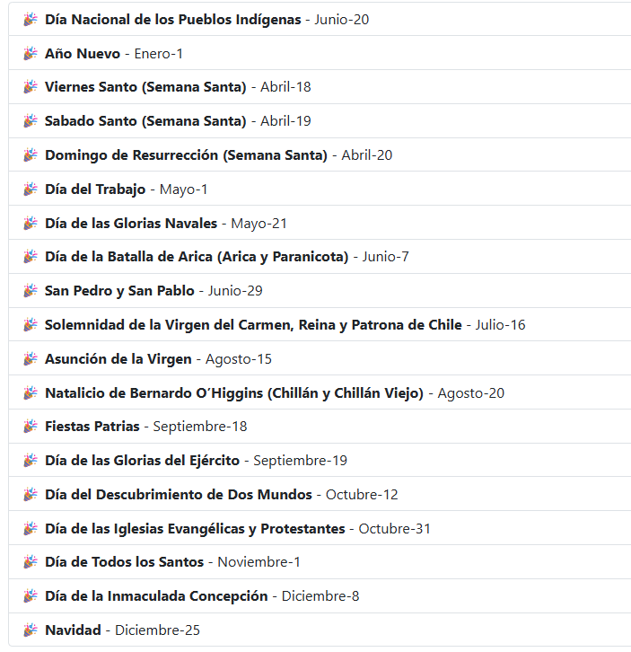
2012-04-19 | 19 | 4 | 2012
2012-04-20 | 20 | 4 | 2012
2012-05-01 | 1 | 5 | 2012
2012-05-21 | 21 | 5 | 2012
2012-06-19 | 19 | 6 | 2012
2012-06-20 | 20 | 6 | 2012
2012-06-29 | 29 | 6 | 2012
2012-07-16 | 16 | 7 | 2012
2012-08-15 | 15 | 8 | 2012
2012-09-18 | 18 | 9 | 2012
2012-09-19 | 19 | 9 | 2012
2012-10-12 | 12 | 10 | 2012
2012-10-31 | 31 | 10 | 2012
2012-11-01 | 1 | 11 | 2012
2012-12-08 | 8 | 12 | 2012
2012-12-25 | 25 | 12 | 2012
2013-06-20 | 20 | 6 | 2013
2013-01-01 | 1 | 1 | 2013
2013-04-18 | 18 | 4 | 2013
2013-04-19 | 19 | 4 | 2013
2013-04-20 | 20 | 4 | 2013
2013-05-01 | 1 | 5 | 2013
2013-05-21 | 21 | 5 | 2013
2013-06-19 | 19 | 6 | 2013
2013-06-20 | 20 | 6 | 2013
2013-06-29 | 29 | 6 | 2013
2013-07-16 | 16 | 7 | 2013
2013-08-15 | 15 | 8 | 2013
2013-09-18 | 18 | 9 | 2013
2013-09-19 | 19 | 9 | 2013
2013-10-12 | 12 | 10 | 2013
2013-10-31 | 31 | 10 | 2013
2013-11-01 | 1 | 11 | 2013
2013-12-08 | 8 | 12 | 2013
2013-12-25 | 25 | 12 | 2013
2014-06-20 | 20 | 6 | 2014
2014-01-01 | 1 | 1 | 2014
2014-04-18 | 18 | 4 | 2014
2014-04-19 | 19 | 4 | 2014
2014-04-20 | 20 | 4 | 2014
2014-05-01 | 1 | 5 | 2014
2014-05-21 | 21 | 5 | 2014
2014-06-19 | 19 | 6 | 2014
2014-06-20 | 20 | 6 | 2014
2014-06-29 | 29 | 6 | 2014
2014-07-16 | 16 | 7 | 2014
2014-08-15 | 15 | 8 | 2014
2014-09-18 | 18 | 9 | 2014
2014-09-19 | 19 | 9 | 2014
2014-10-12 | 12 | 10 | 2014
2014-10-31 | 31 | 10 | 2014
2014-11-01 | 1 | 11 | 2014
2014-12-08 | 8 | 12 | 2014
2014-12-25 | 25 | 12 | 2014
2015-06-20 | 20 | 6 | 2015
2015-01-01 | 1 | 1 | 2015
2015-04-18 | 18 | 4 | 2015
2015-04-19 | 19 | 4 | 2015
2015-04-20 | 20 | 4 | 2015
2015-05-01 | 1 | 5 | 2015
2015-05-21 | 21 | 5 | 2015
2015-06-19 | 19 | 6 | 2015
2015-06-20 | 20 | 6 | 2015
2015-06-29 | 29 | 6 | 2015
2015-07-16 | 16 | 7 | 2015
2015-08-15 | 15 | 8 | 2015
2015-09-18 | 18 | 9 | 2015
2015-09-19 | 19 | 9 | 2015
2015-10-12 | 12 | 10 | 2015
2015-10-31 | 31 | 10 | 2015
2015-11-01 | 1 | 11 | 2015
2015-12-08 | 8 | 12 | 2015
2015-12-25 | 25 | 12 | 2015
2016-06-20 | 20 | 6 | 2016
2016-01-01 | 1 | 1 | 2016
2016-04-18 | 18 | 4 | 2016
2016-04-19 | 19 | 4 | 2016
2016-04-20 | 20 | 4 | 2016
2016-05-01 | 1 | 5 | 2016
2016-05-21 | 21 | 5 | 2016
2016-06-19 | 19 | 6 | 2016
2016-06-20 | 20 | 6 | 2016
2016-06-29 | 29 | 6 | 2016
2016-07-16 | 16 | 7 | 2016
2016-08-15 | 15 | 8 | 2016
2016-09-18 | 18 | 9 | 2016
2016-09-19 | 19 | 9 | 2016
2016-10-12 | 12 | 10 | 2016
2016-10-31 | 31 | 10 | 2016
2016-11-01 | 1 | 11 | 2016
2016-12-08 | 8 | 12 | 2016
2016-12-25 | 25 | 12 | 2016
2017-06-20 | 20 | 6 | 2017
2017-01-01 | 1 | 1 | 2017
2017-04-18 | 18 | 4 | 2017
2017-04-19 | 19 | 4 | 2017
2017-04-20 | 20 | 4 | 2017
2017-05-01 | 1 | 5 | 2017
2017-05-21 | 21 | 5 | 2017
2017-06-19 | 19 | 6 | 2017
2017-06-20 | 20 | 6 | 2017
2017-06-29 | 29 | 6 | 2017
2017-07-16 | 16 | 7 | 2017
2017-08-15 | 15 | 8 | 2017
2017-09-18 | 18 | 9 | 2017
2017-09-19 | 19 | 9 | 2017
2017-10-12 | 12 | 10 | 2017
2017-10-31 | 31 | 10 | 2017
2017-11-01 | 1 | 11 | 2017
2017-12-08 | 8 | 12 | 2017
2017-12-25 | 25 | 12 | 2017
2018-06-20 | 20 | 6 | 2018
2018-01-01 | 1 | 1 | 2018
2018-04-18 | 18 | 4 | 2018
2018-04-19 | 19 | 4 | 2018
2018-04-20 | 20 | 4 | 2018
2018-05-01 | 1 | 5 | 2018
2018-05-21 | 21 | 5 | 2018
2018-06-19 | 19 | 6 | 2018
2018-06-20 | 20 | 6 | 2018
2018-06-29 | 29 | 6 | 2018
2018-07-16 | 16 | 7 | 2018
2018-08-15 | 15 | 8 | 2018
2018-09-18 | 18 | 9 | 2018
2018-09-19 | 19 | 9 | 2018
2018-10-12 | 12 | 10 | 2018
2018-10-31 | 31 | 10 | 2018
2018-11-01 | 1 | 11 | 2018
2018-12-08 | 8 | 12 | 2018
2018-12-25 | 25 | 12 | 2018
2019-06-20 | 20 | 6 | 2019
2019-01-01 | 1 | 1 | 2019
2019-04-18 | 18 | 4 | 2019
2019-04-19 | 19 | 4 | 2019
2019-04-20 | 20 | 4 | 2019
2019-05-01 | 1 | 5 | 2019
2019-05-21 | 21 | 5 | 2019
2019-06-19 | 19 | 6 | 2019
2019-06-20 | 20 | 6 | 2019
2019-06-29 | 29 | 6 | 2019
2019-07-16 | 16 | 7 | 2019
2019-08-15 | 15 | 8 | 2019
2019-09-18 | 18 | 9 | 2019
2019-09-19 | 19 | 9 | 2019
2019-10-12 | 12 | 10 | 2019
2019-10-31 | 31 | 10 | 2019
2019-11-01 | 1 | 11 | 2019
2019-12-08 | 8 | 12 | 2019
2019-12-25 | 25 | 12 | 2019
2020-06-20 | 20 | 6 | 2020
2020-01-01 | 1 | 1 | 2020
2020-04-18 | 18 | 4 | 2020
2020-04-19 | 19 | 4 | 2020
2020-04-20 | 20 | 4 | 2020
2020-05-01 | 1 | 5 | 2020
2020-05-21 | 21 | 5 | 2020
2020-06-19 | 19 | 6 | 2020
2020-06-20 | 20 | 6 | 2020
2020-06-29 | 29 | 6 | 2020
2020-07-16 | 16 | 7 | 2020
2020-08-15 | 15 | 8 | 2020
2020-09-18 | 18 | 9 | 2020
2020-09-19 | 19 | 9 | 2020
2020-10-12 | 12 | 10 | 2020
2020-10-31 | 31 | 10 | 2020
2020-11-01 | 1 | 11 | 2020
2020-12-08 | 8 | 12 | 2020
2020-12-25 | 25 | 12 | 2020
2021-06-20 | 20 | 6 | 2021
2021-01-01 | 1 | 1 | 2021
2021-04-18 | 18 | 4 | 2021
2021-04-19 | 19 | 4 | 2021
2021-04-20 | 20 | 4 | 2021
2021-05-01 | 1 | 5 | 2021
2021-05-21 | 21 | 5 | 2021
2021-06-19 | 19 | 6 | 2021
2021-06-20 | 20 | 6 | 2021
2021-06-29 | 29 | 6 | 2021
2021-07-16 | 16 | 7 | 2021
2021-08-15 | 15 | 8 | 2021
2021-09-18 | 18 | 9 | 2021
2021-09-19 | 19 | 9 | 2021
2021-10-12 | 12 | 10 | 2021
2021-10-31 | 31 | 10 | 2021
2021-11-01 | 1 | 11 | 2021
2021-12-08 | 8 | 12 | 2021
2021-12-25 | 25 | 12 | 2021
2022-06-20 | 20 | 6 | 2022
2022-01-01 | 1 | 1 | 2022
2022-04-18 | 18 | 4 | 2022
2022-04-19 | 19 | 4 | 2022
2022-04-20 | 20 | 4 | 2022
2022-05-01 | 1 | 5 | 2022
2022-05-21 | 21 | 5 | 2022
2022-06-19 | 19 | 6 | 2022
2022-06-20 | 20 | 6 | 2022
2022-06-29 | 29 | 6 | 2022
2022-07-16 | 16 | 7 | 2022
2022-08-15 | 15 | 8 | 2022
2022-09-18 | 18 | 9 | 2022
2022-09-19 | 19 | 9 | 2022
2022-10-12 | 12 | 10 | 2022
2022-10-31 | 31 | 10 | 2022
2022-11-01 | 1 | 11 | 2022
2022-12-08 | 8 | 12 | 2022
2022-12-25 | 25 | 12 | 2022
2023-06-20 | 20 | 6 | 2023
2023-01-01 | 1 | 1 | 2023
2023-04-18 | 18 | 4 | 2023
2023-04-19 | 19 | 4 | 2023
2023-04-20 | 20 | 4 | 2023
2023-05-01 | 1 | 5 | 2023
2023-05-21 | 21 | 5 | 2023
2023-06-19 | 19 | 6 | 2023
2023-06-20 | 20 | 6 | 2023
2023-06-29 | 29 | 6 | 2023
2023-07-16 | 16 | 7 | 2023
2023-08-15 | 15 | 8 | 2023
2023-09-18 | 18 | 9 | 2023
2023-09-19 | 19 | 9 | 2023
2023-10-12 | 12 | 10 | 2023
2023-10-31 | 31 | 10 | 2023
2023-11-01 | 1 | 11 | 2023
2023-12-08 | 8 | 12 | 2023
2023-12-25 | 25 | 12 | 2023
2024-06-20 | 20 | 6 | 2024
2024-01-01 | 1 | 1 | 2024
2024-04-18 | 18 | 4 | 2024
2024-04-19 | 19 | 4 | 2024
2024-04-20 | 20 | 4 | 2024
2024-05-01 | 1 | 5 | 2024
2024-05-21 | 21 | 5 | 2024
2024-06-19 | 19 | 6 | 2024
2024-06-20 | 20 | 6 | 2024
2024-06-29 | 29 | 6 | 2024
2024-07-16 | 16 | 7 | 2024
2024-08-15 | 15 | 8 | 2024
2024-09-18 | 18 | 9 | 2024
2024-09-19 | 19 | 9 | 2024
2024-10-12 | 12 | 10 | 2024
2024-10-31 | 31 | 10 | 2024
2024-11-01 | 1 | 11 | 2024
2024-12-08 | 8 | 12 | 2024
2024-12-25 | 25 | 12 | 2024
2025-06-20 | 20 | 6 | 2025
2025-01-01 | 1 | 1 | 2025
2025-04-18 | 18 | 4 | 2025
2025-04-19 | 19 | 4 | 2025
2025-04-20 | 20 | 4 | 2025
2025-05-01 | 1 | 5 | 2025
2025-05-21 | 21 | 5 | 2025
2025-06-19 | 19 | 6 | 2025
2025-06-20 | 20 | 6 | 2025
2025-06-29 | 29 | 6 | 2025
2025-07-16 | 16 | 7 | 2025
2025-08-15 | 15 | 8 | 2025
2025-09-18 | 18 | 9 | 2025
2025-09-19 | 19 | 9 | 2025
2025-10-12 | 12 | 10 | 2025
2025-10-31 | 31 | 10 | 2025
2025-11-01 | 1 | 11 | 2025
2025-12-08 | 8 | 12 | 2025
2025-12-25 | 25 | 12 | 2025

